Inschrijvingen

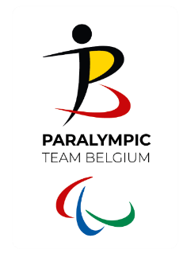
BOCCIA - INSCHRIJVINGEN
Belgisch Kampioenschap individueel
Zaterdag 23 maart 2024

Naam bocciaclub
Naam sporttakverantwoordelijke

Inschrijvingen - SPELERS
Team/Pair naam | Voornaam | Achternaam | Geboortedatum | Klasse | Bedrag

 |  |  |  | TOTAAL | 0.00 €

Inschrijvingen - SCHEIDSRECHTERS
Nr | Voornaam | Achternaam | Beschikbaar zaterdag | Beschikbaar zondag
1
2
3
4
5

*inschrijvings- en betalingsdeadline, zie uitnodiging

